インストール手順
インストール手順

1.ダウンロード＆インストール：
 | 1.1.Visual Studio Code のダウンロード＆インストール：https://code.visualstudio.com/download
 | 1.2.Node.js v16.13.1 のダウンロード＆インストール：https://nodejs.org/dist/v16.13.1/node-v16.13.1-x64.msi

 | 1.3.Node.jsがインストールされたかを確認します。
 |  | 1.3.1 コマンドプロンプトで次のコマンドを実行します: 「node -v」(コマンドの実行結果にNode.jsのバージョン「v.16.13.1」が表示出来ればインストール完了となります。)
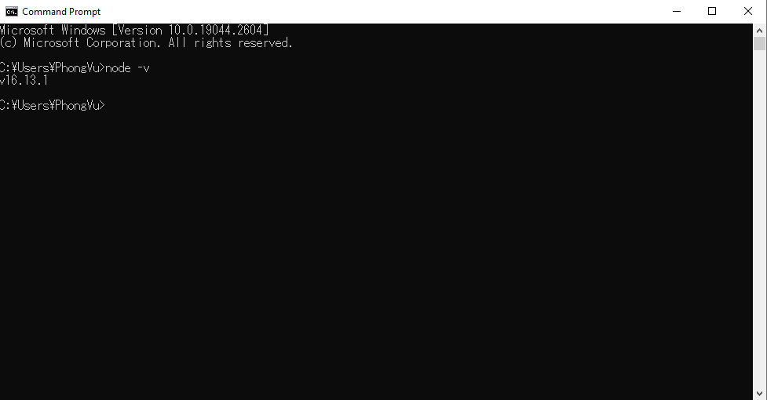

2.次のソースコードをチェックアウトします：https://www.systemsquare.info/svn/icon/R04.ICON_学習指導要領コードの利活用/WFC_work/Code/icon-search

3.上記の2.でチェックアウトされたソースコードをVisual Studio Code にインポートします。

 | 3.1.VS Codeを起動します。

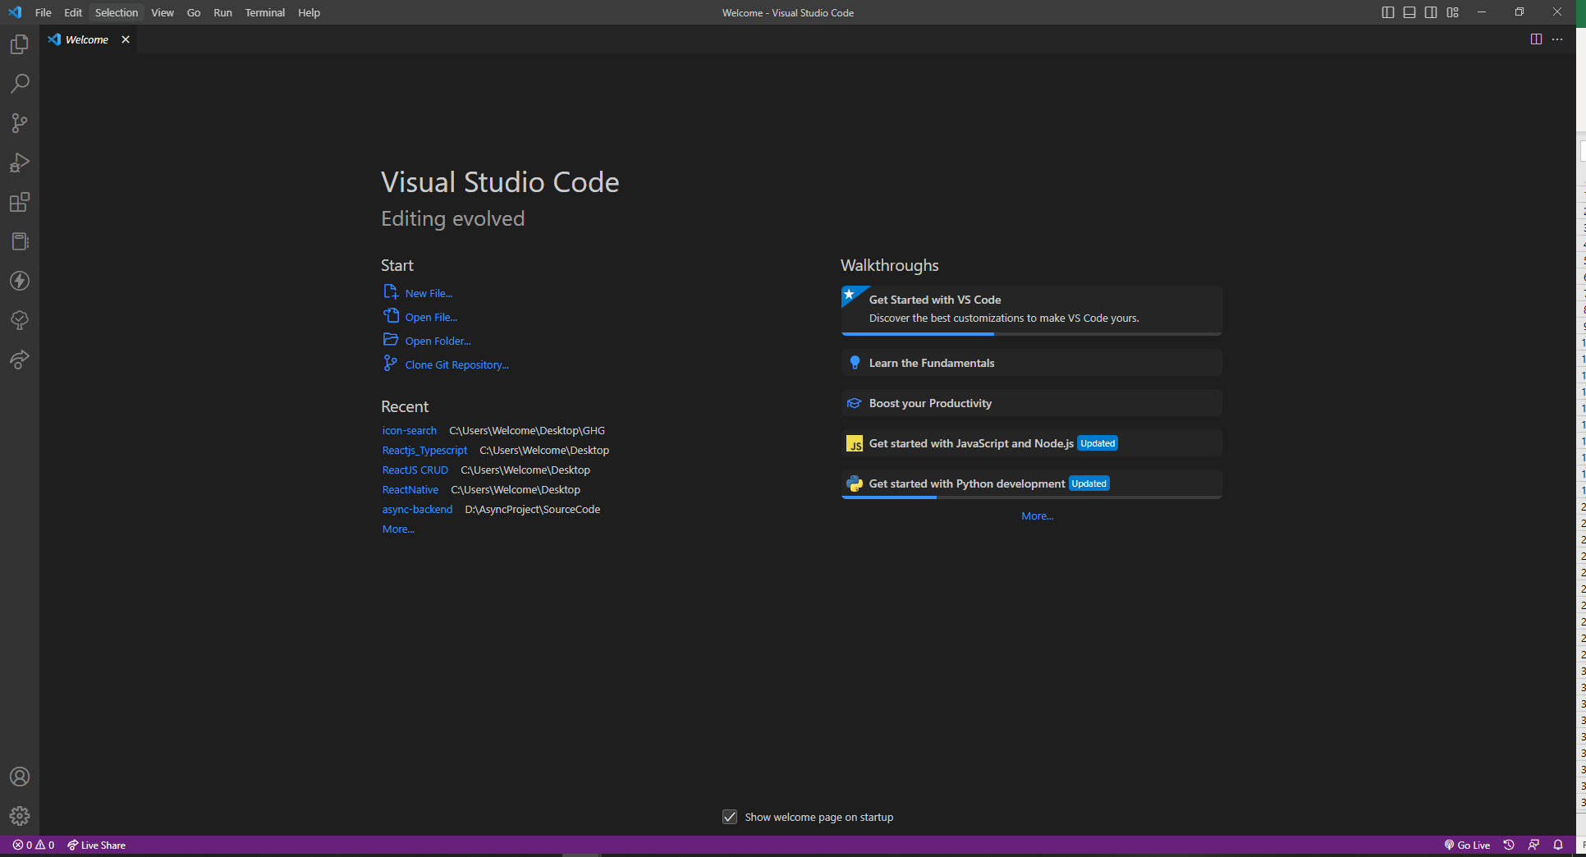

 | 3.2.「ファイル」→「Open Folder...」をクリックします。

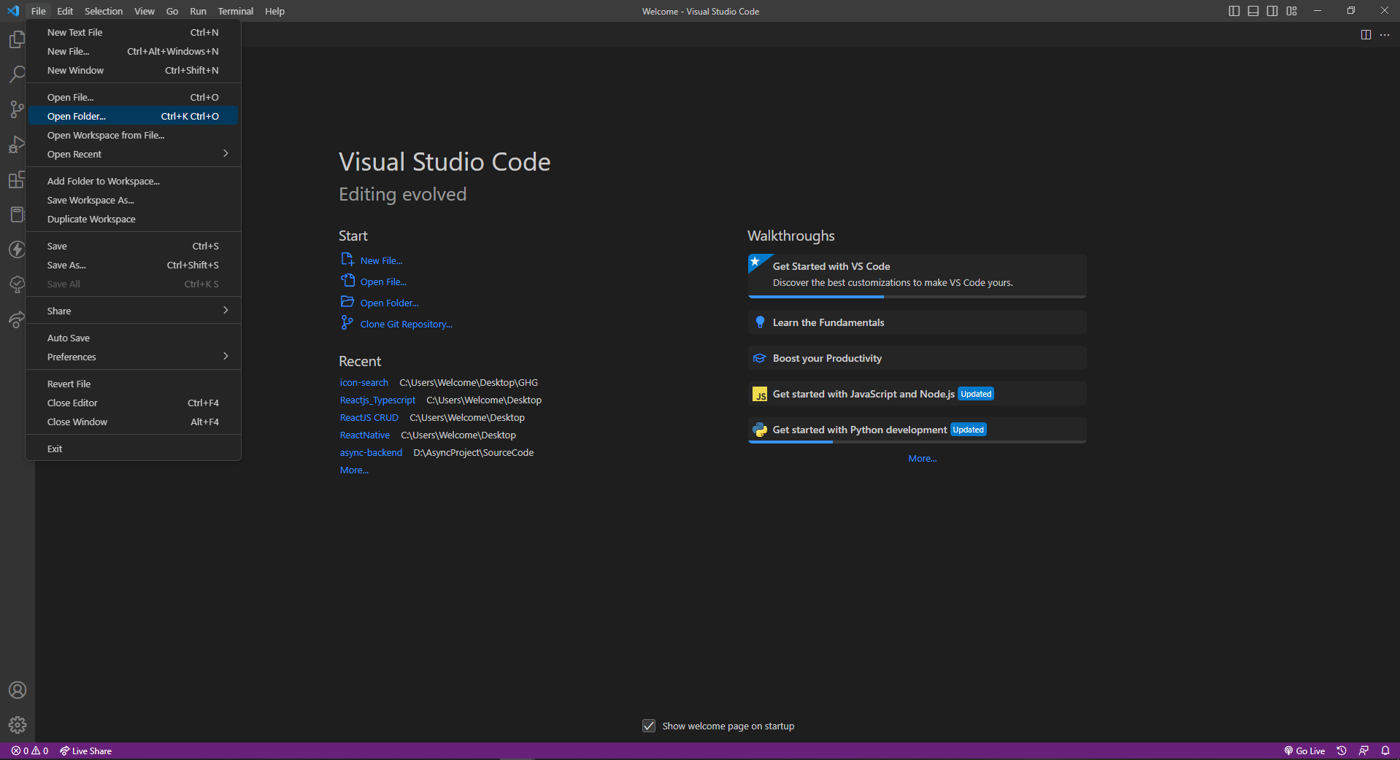

 | 3.3.チェックアウトしたフォルダを選択して「Select Folder」をクリックします。
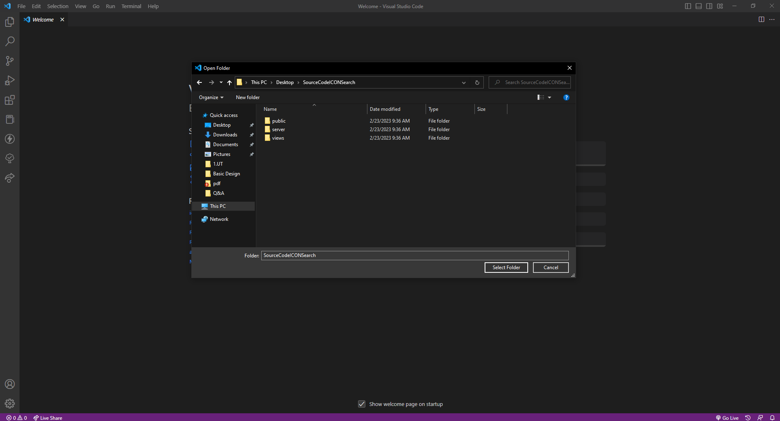

 | 3.4.ソースコードを実行します。

 |  | 3.4.1.「Terminal」→「New Terminal」をクリックします。
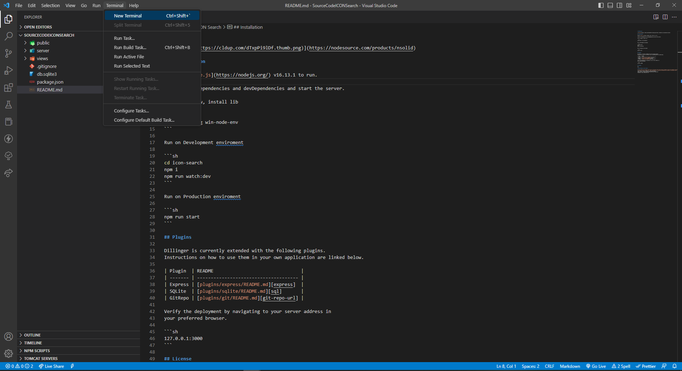

 |  | 3.4.2.ターミナルでコマンドを実行することによって環境をインストールし、ターミナルのライブラリをダウンロードします。

 |  |  | 3.4.2.1.Node環境インストール用のコマンドを実行します。
 |  |  | ・動作環境がWindowsの場合、下記のライブラリをインストールします。
 |  |  | 「npm install -g win-node-env」

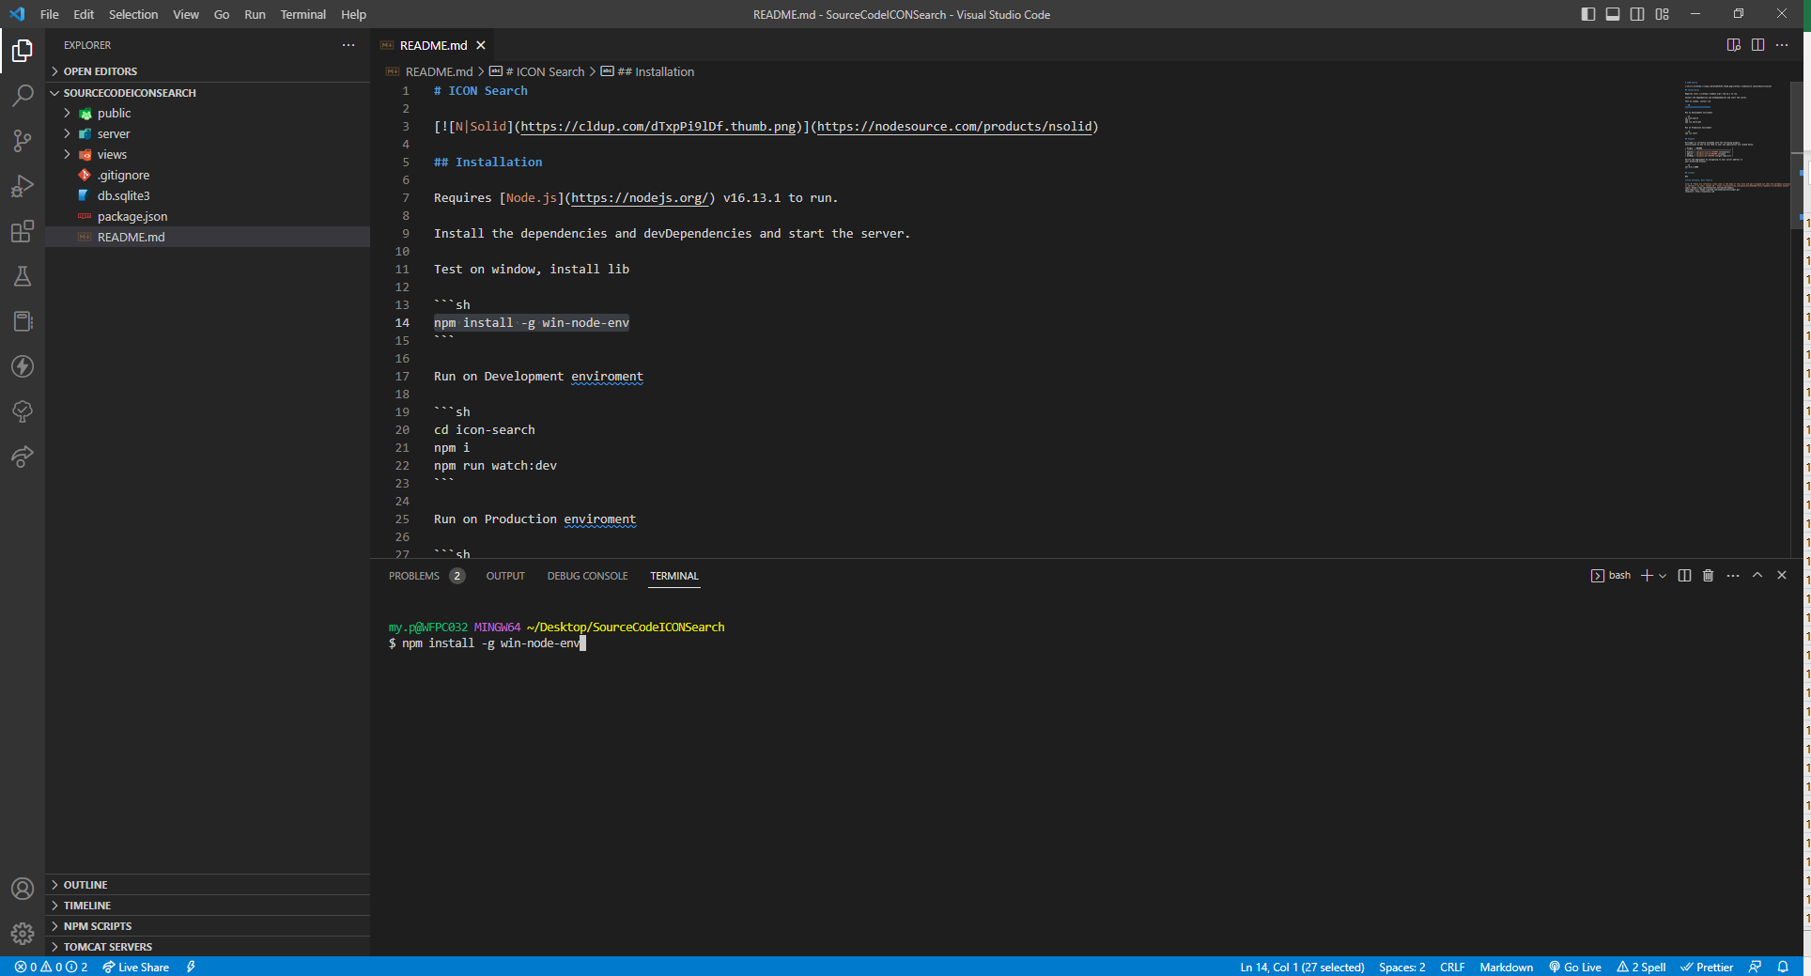

 |  |  |  | インストールが完了しました。
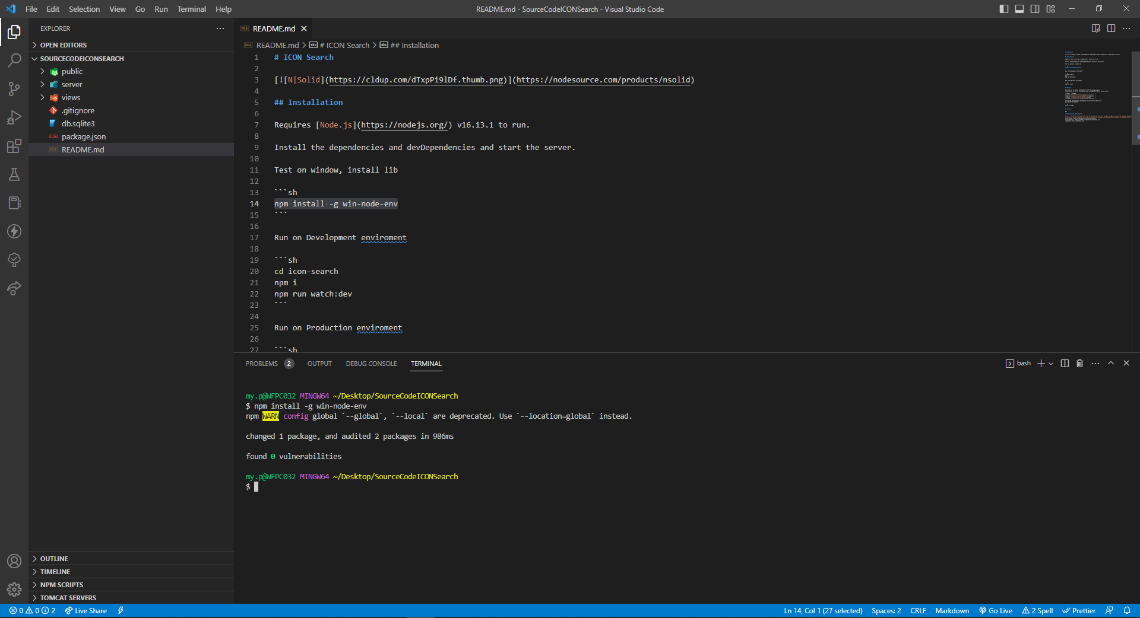

 |  |  | 3.4.2.2.次のコマンドを実行してライブラリをインストールします。「npm i」

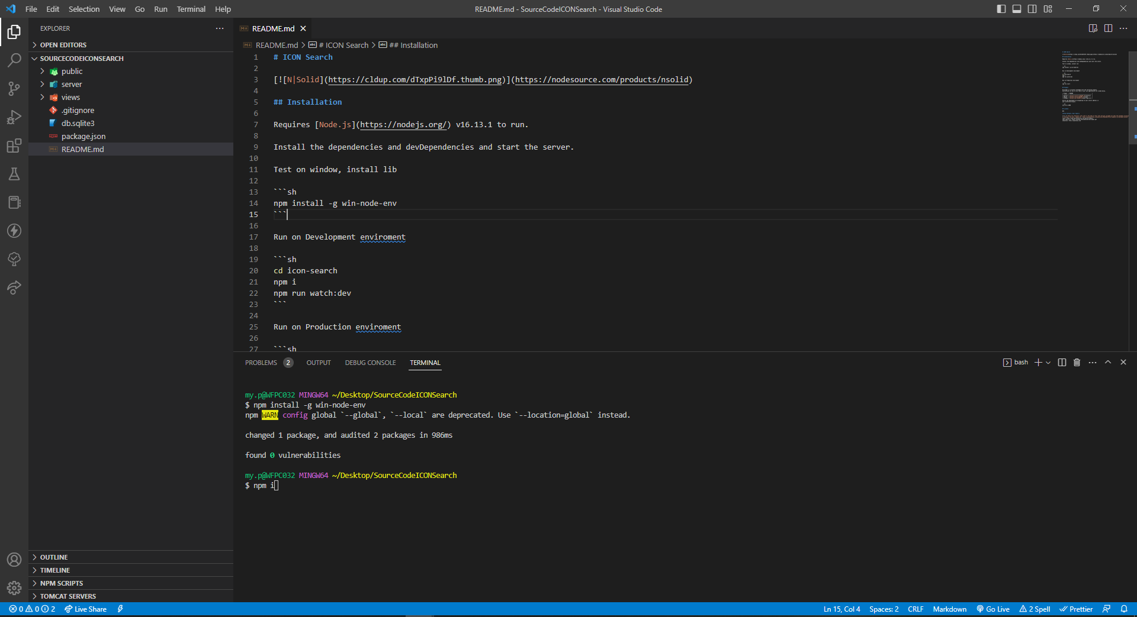

 |  |  |  | ライブラリのインストール完了後、「node_modules」というフォルダが新たに作成されます。
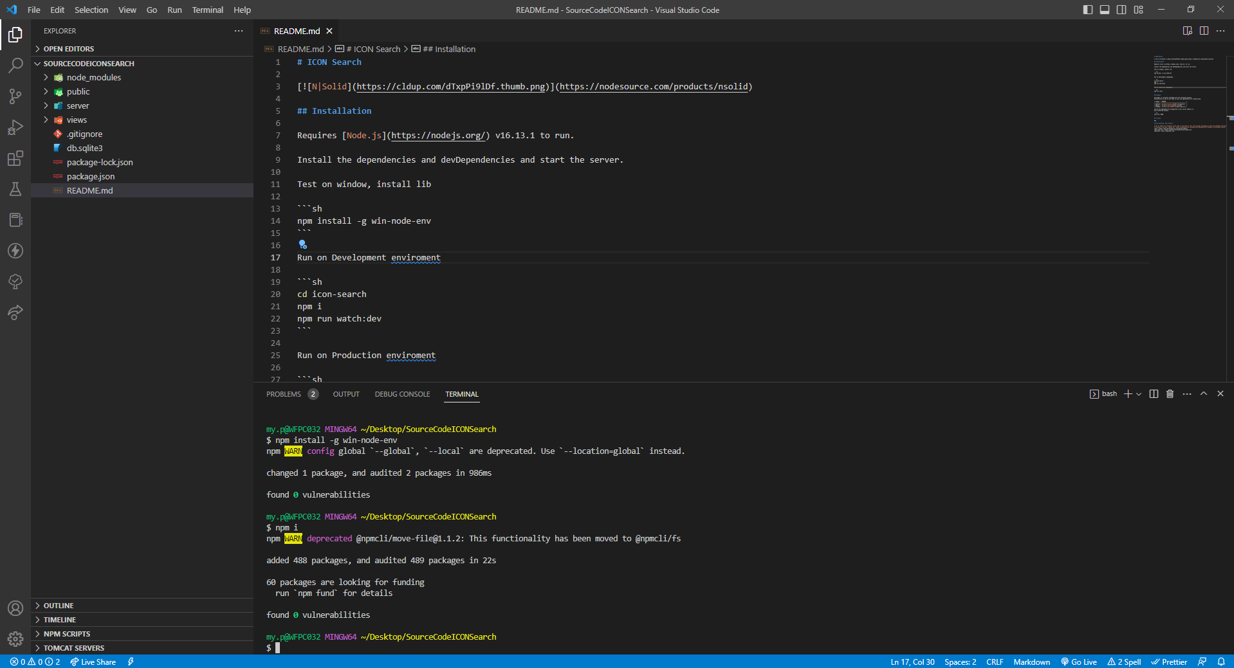

4.ソースコードを実行します。

 | 4.1.開発環境で実行します。

 |  | 4.1.1.次のコマンドを実行します。「npm run watch:dev」

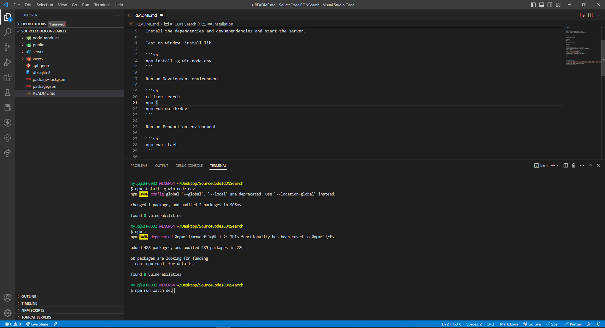

 |  |  | ソースコードの実行が完了しました。

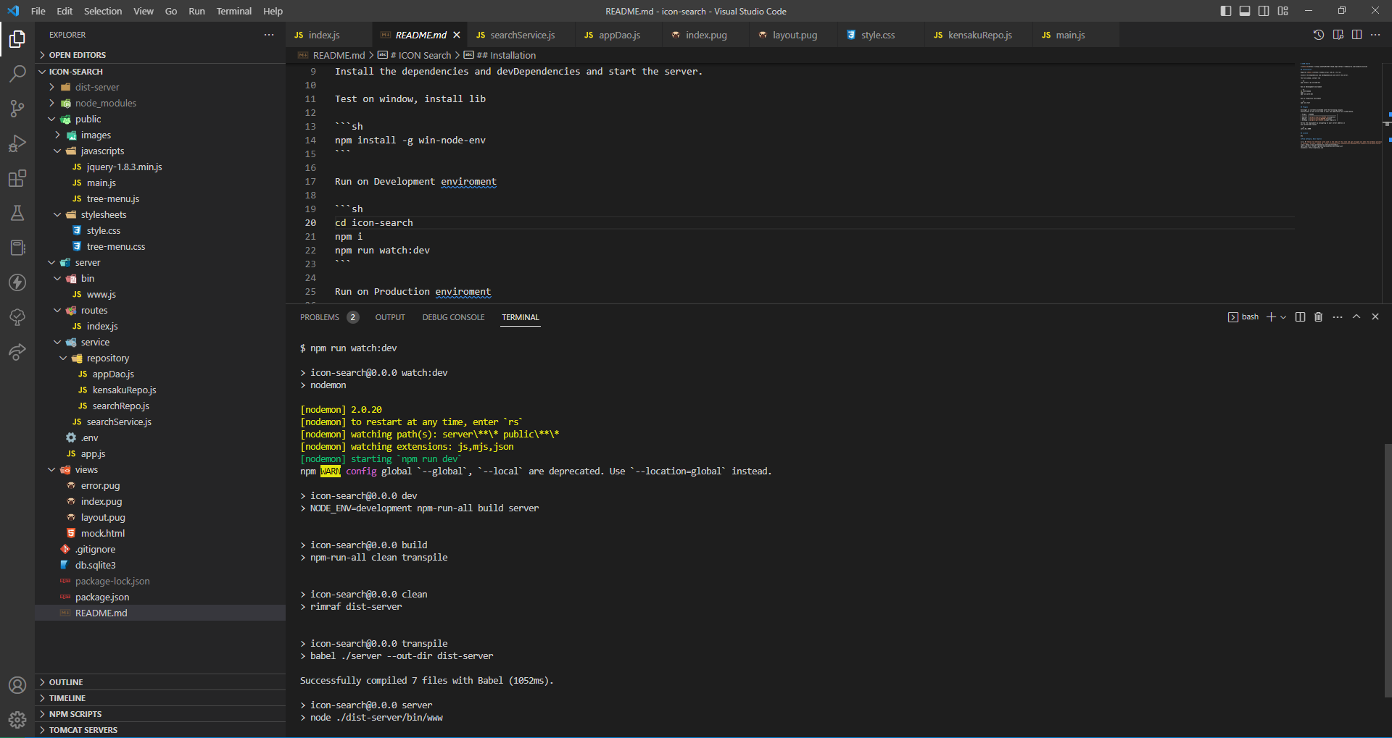

 |  |  | パス：http://localhost:3000/

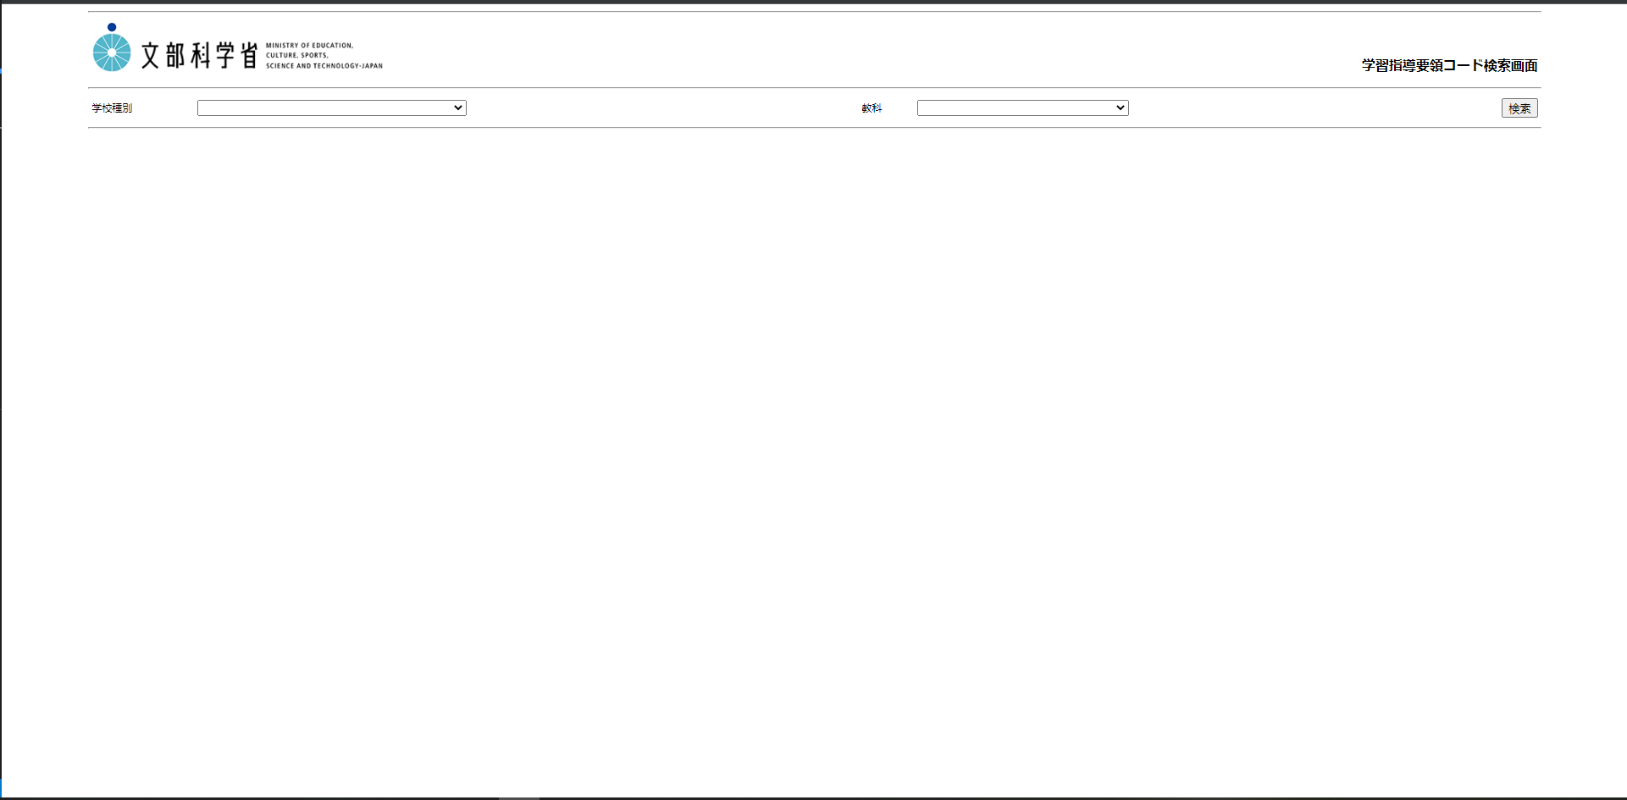

 | 4.2.本番環境で実行します。（※consoleコマンド実行不可、ソースのエラーを表示しない、ソース保存時に自動的にビルドをしないことなります）

 |  | 4.2.1.次のコマンドを実行します。「npm run start」

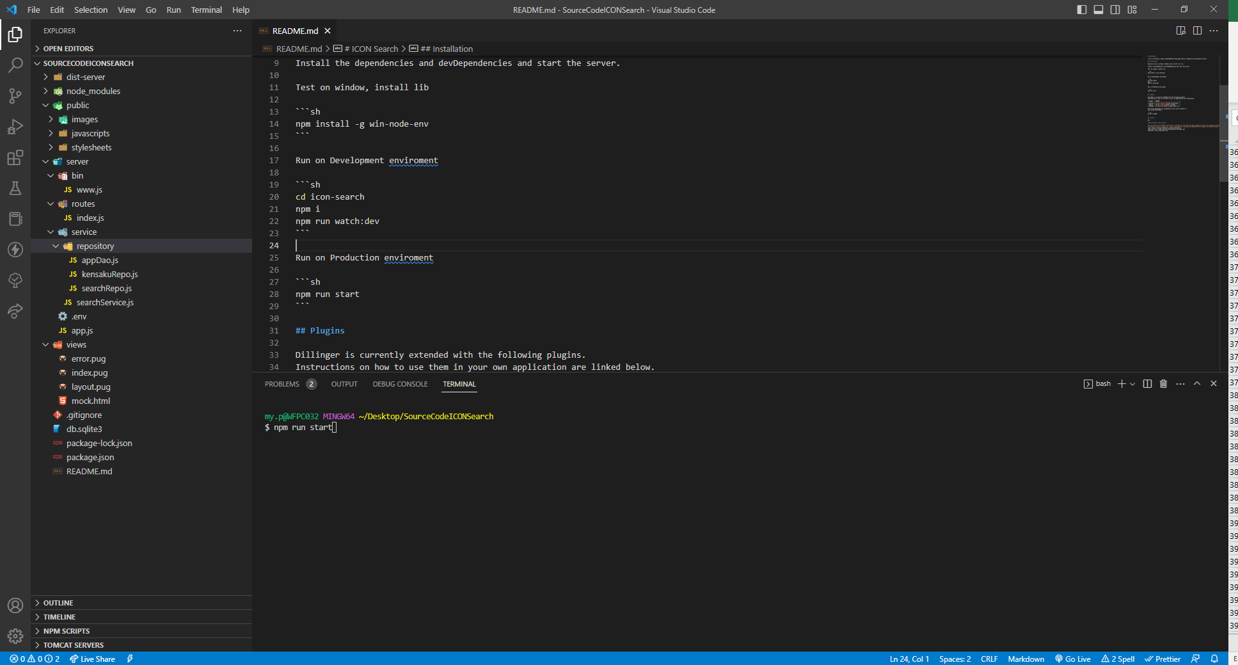

 |  |  | ソースコードの実行が完了しました。

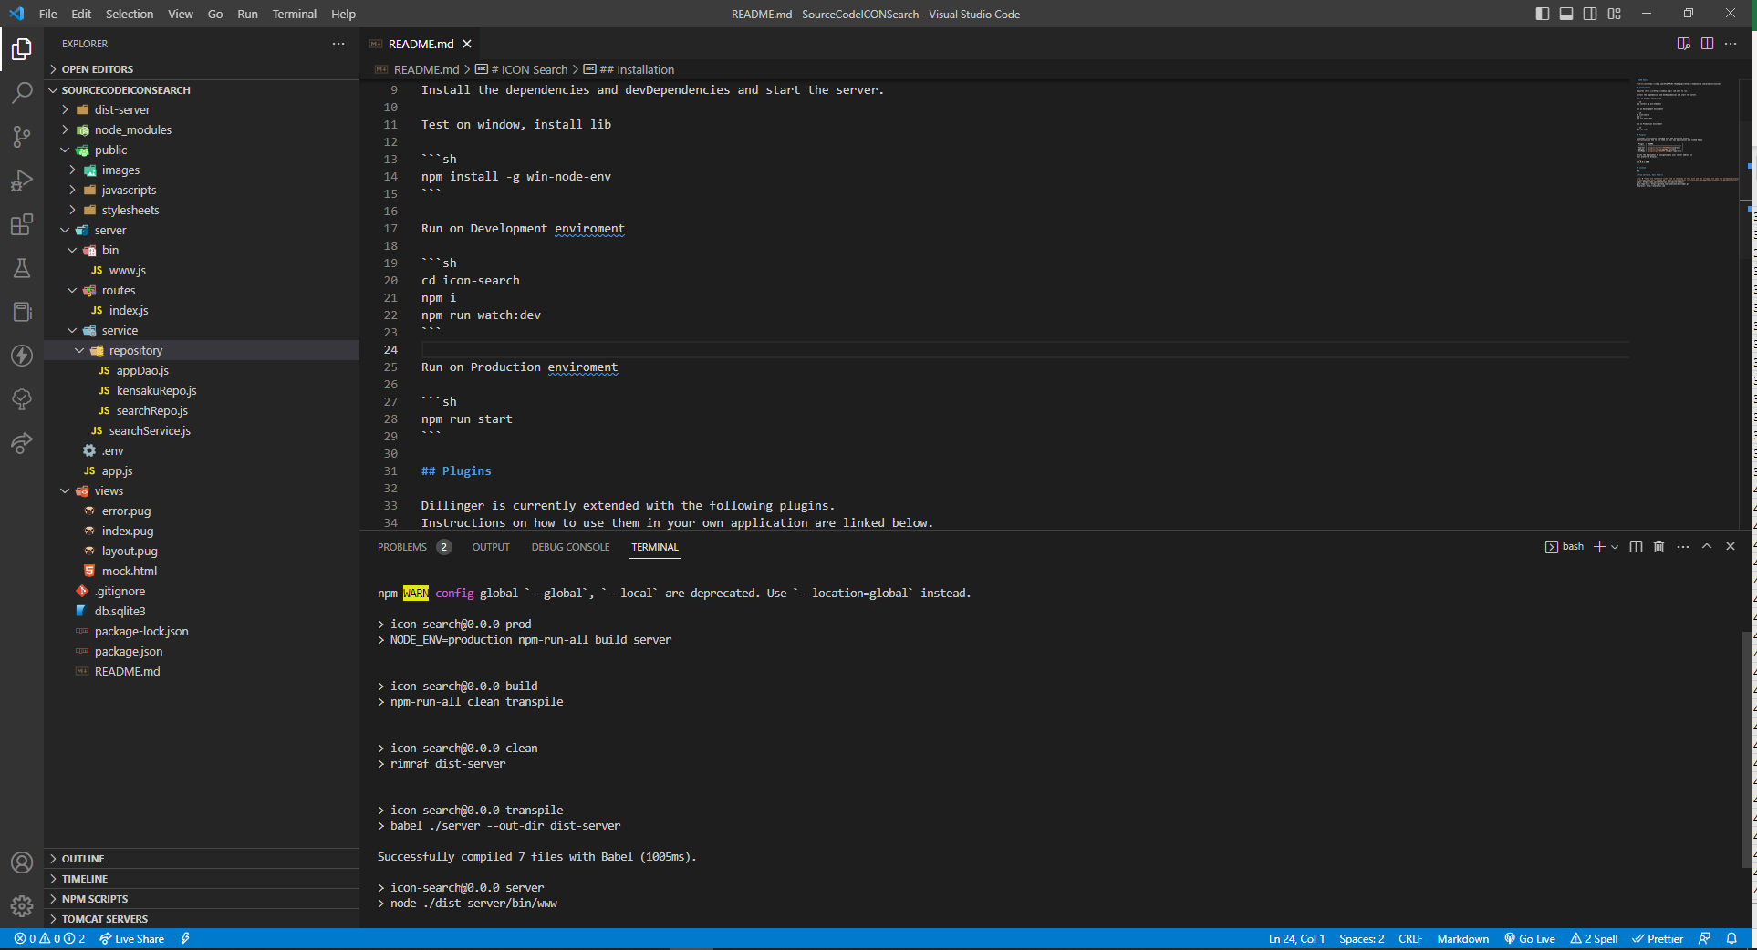

 |  |  | パス：http://localhost:3000/

GitHubへの反映手順
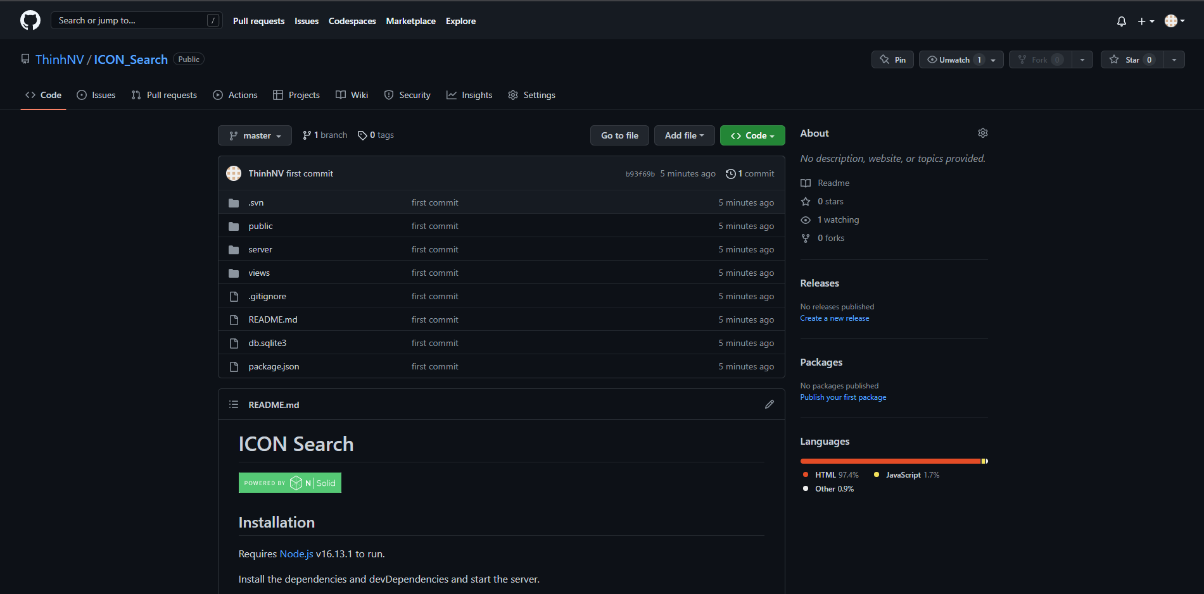
GitHubへの反映手順
1.チェックアウトされたソースコードをVisual Studio Code にインポートします。

 | 1.1.VS Codeを起動します。

 | 1.2.「ファイル」→「Open Folder...」をクリックします。

 | 1.3.チェックアウトしたフォルダを選択して「Select Folder」をクリックします。

2.ソースコードをGitHubへpublishします。
 | 2.1.以下の画像のように「ソース管理」アイコンをクリックして「Publish to Github」をクリックします。
 | ・GitHubのログインを行います。

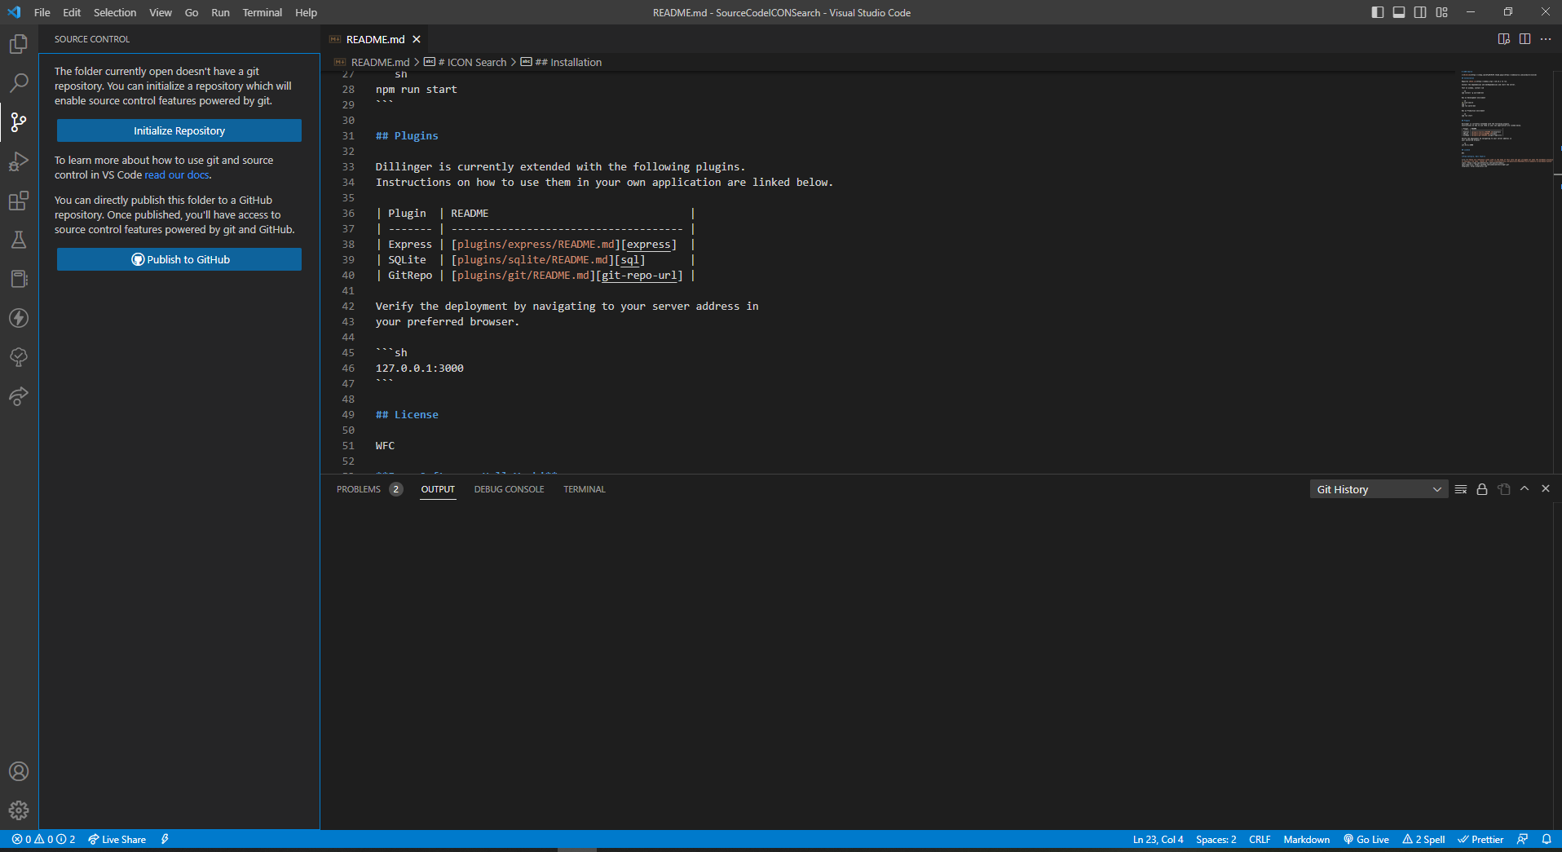

 | 2.2.以下の画像のように「Publish to Github Public repository」を選択します。

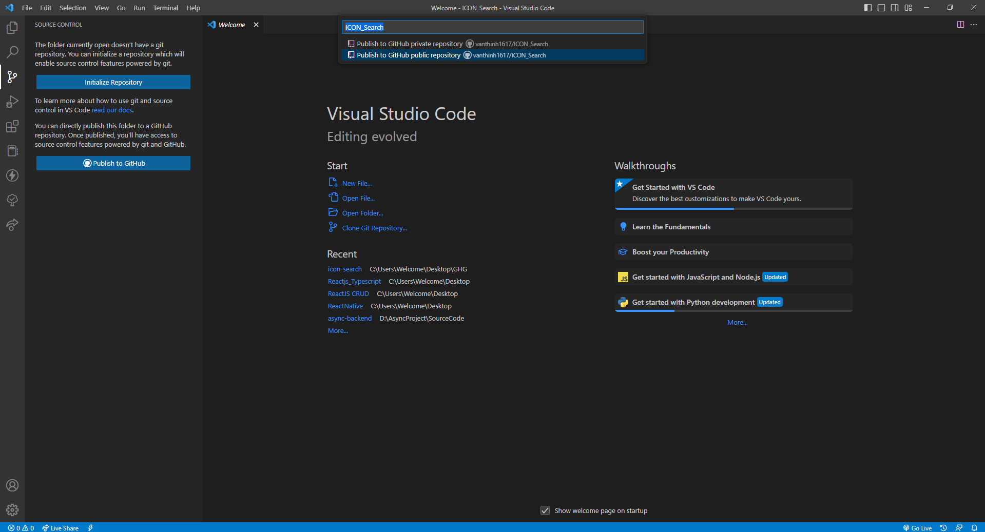

 | 2.3.ソースがGitHubへ反映されました。（レポジトリ情報を確認するには、「Open on GitHub」をクリックします）
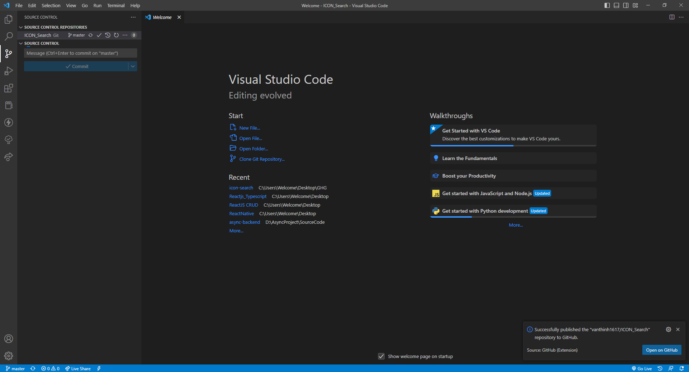

 | GitHubへ反映されたソースコードは以下の通りです。

